ÁNALISIS DE RIESGO ESC.PROBABLE
Valores en M$

Periodo | 0 | 1 | 2 | 3 | 4 | 5 | 6 | 7 | 8
 |  |  |  |  |  |  |  |  |  |  | Periodo | Crecimiento Anual | SUPUESTOS ESCENARIO PROBABLE
Cantidad (Unidades) |  | 1,000.00 | 1,080.00 | 1,112.40 | 1,145.77 | 1,180.15 | 1,215.55 | 1,252.02 | 1,289.58 | CANTIDAD VENDIDA | Primer año | 8%
Precio x Unidad |  | 200.00 | 200.00 | 200.00 | 230.00 | 230.00 | 230.00 | 230.00 | 230.00 |  | Segundo en adelante | 3%
Costo variable x Unidad |  | 80.00 | 80.00 | 80.00 | 80.00 | 80.00 | 80.00 | 80.00 | 80.00
 |  |  |  |  |  |  |  |  |  |  | Periodo | Precio
Ingresos de operación |  | 200,000.00 | 216,000.00 | 222,480.00 | 263,527.56 | 271,433.39 | 279,576.39 | 287,963.68 | 296,602.59 |  | Primer año | 200
Venta de activo |  |  |  |  |  | 120,000.00 |  |  |  | PRECIO | Cuarto año en adelante | 230
Costos variables |  | (80,000.00) | (86,400.00) | (88,992.00) | (91,661.76) | (94,411.61) | (97,243.96) | (100,161.28) | (103,166.12)
Costos fijos |  | (50,000.00) | (50,000.00) | (50,000.00) | (46,000.00) | (46,000.00) | (46,000.00) | (46,000.00) | (46,000.00)
Depreciación |  | (30,000.00) | (30,000.00) | (30,000.00) | (30,000.00) | (30,000.00) | (30,000.00) | (30,000.00) | (30,000.00) | BASE PROBABLE |  | VARIACIÓN: 0%
Valor libro |  |  |  |  |  | (150,000.00) |  |  |  | VAN | 114,288.33
Utilidad Bruta |  | 40,000.00 | 49,600.00 | 53,488.00 | 95,865.80 | 71,021.77 | 106,332.43 | 111,802.40 | 117,436.47 | TIR | 19.25%
Impuesto (15%) |  | (6,000.00) | (7,440.00) | (8,023.20) | (14,379.87) | (10,653.27) | (15,949.86) | (16,770.36) | (17,615.47)
Utilidad neta |  | 34,000.00 | 42,160.00 | 45,464.80 | 81,485.93 | 60,368.51 | 90,382.56 | 95,032.04 | 99,821.00
Depreciación |  | 30,000.00 | 30,000.00 | 30,000.00 | 30,000.00 | 30,000.00 | 30,000.00 | 30,000.00 | 30,000.00
Valor libro |  |  |  |  |  | 150,000.00
Inversión fija | (300,000.00) |  |  |  |  | (300,000.00)
Capital de trabajo | (54,000.00) |  |  |  |  |  |  |  | 54,000.00
Valor de desecho |  |  |  |  |  |  |  |  | 210,000.00
Flujo | (354,000.00) | 64,000.00 | 72,160.00 | 75,464.80 | 111,485.93 | (59,631.49) | 120,382.56 | 125,032.04 | 393,821.00

VAN | 114,288.33
TIR | 19.25% |  |  |  |  |  |  |  |  | PRECIO MENOR | PRECIO MAYOR
Tasa de Dscto. | 12.00% |  |  |  |  |  |  |  |  | 50 | 350
 |  |  |  |  |  |  |  |  |  |  |  |  | Previsión: VAN
 |  |  |  |  |  |  |  |  |  | Costo Variable Menor | Costo Variable Mayor |  | Estadística | Valores de previsión
 |  |  |  |  |  |  |  |  |  | 20 | 140 |  | Pruebas | 1,000
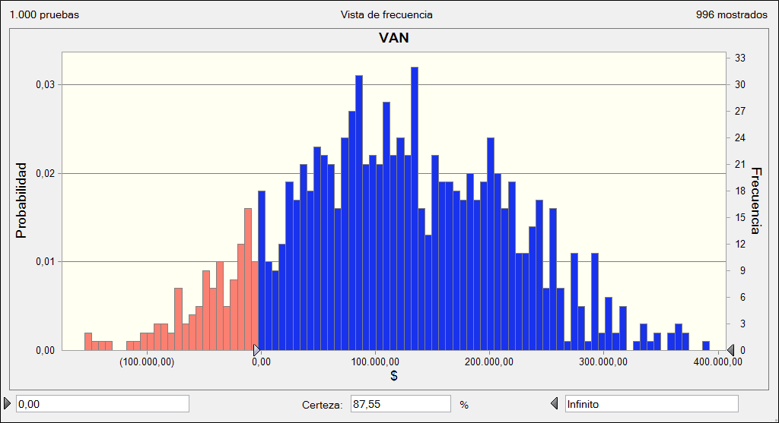
 |  |  |  |  |  |  |  |  |  |  |  |  | Caso base | 114,288.33
 |  |  |  |  |  |  |  |  |  |  |  |  | Media | 115,977.45
 |  |  |  |  |  |  |  |  |  |  |  |  | Mediana | 113,213.84
 |  |  |  |  |  |  |  |  |  |  |  |  | Desviación estándar | 98,735.80
 |  |  |  |  |  |  |  |  |  |  |  |  | Varianza | 9,748,758,214.71
 |  |  |  |  |  |  |  |  |  |  |  |  | Sesgo | -0.0032
 |  |  |  |  |  |  |  |  |  |  |  |  | Curtosis | 2.79
 |  |  |  |  |  |  |  |  |  |  |  |  | Coeficiente de variación | 0.8513
 |  |  |  |  |  |  |  |  |  |  |  |  | Mínimo | -182,245.66
 |  |  |  |  |  |  |  |  |  |  |  |  | Máximo | 410,322.25
 |  |  |  |  |  |  |  |  |  |  |  |  | Error estándar medio | 3,122.30

